mapa1
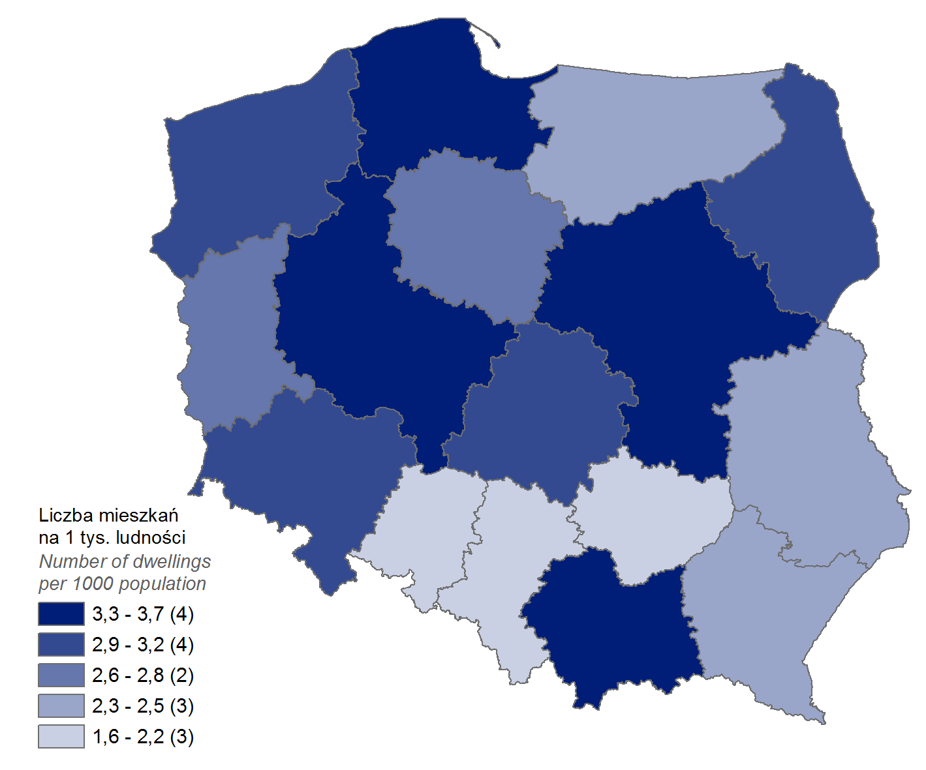
Mieszkania oddane do użytkowania w 1 półroczu 2022 r. w przeliczeniu na 1 tys. ludności
Województwo | Wartość
pomorskie | 3.7
wielkopolskie | 3.5
mazowieckie | 3.5
małopolskie | 3.3
dolnośląskie | 3.1
łódzkie | 2.9
podlaskie | 2.9
zachodniopomorskie | 2.9
lubuskie | 2.7
kujawsko-pomorskie | 2.6
podkarpackie | 2.4
warmińsko-mazurskie | 2.4
lubelskie | 2.2
śląskie | 2.1
świętokrzyskie | 2.0
opolskie | 1.6

wykres 1
Struktura powierzchni użytkowej budynków niemieszkalnych ddanych do użytkowania w 1 półroczu 2022 r.

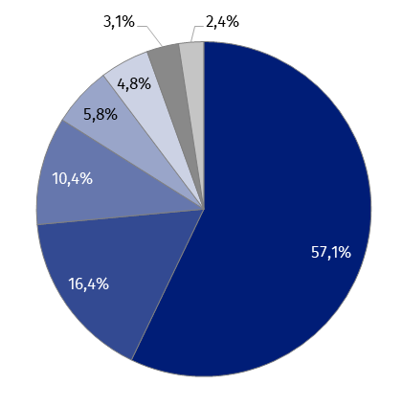
(PKOB 125) budynki przemysłowe i magazynowe | 57.1%
(PKOB 127) pozostałe budynki niemieszkalne | 16.4%
(PKOB 123) budynki handlowo-usługowe | 10.4%
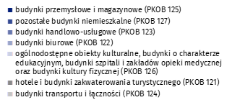
(PKOB 122) budynki biurowe | 5.8%
(PKOB 126) ogólnodostępne obiekty kulturalne, budynki o charakterze edukacyjnym, budynki szpitali i zakładów opieki medycznej oraz budynki kultury fizycznej | 4.8%
(PKOB 121) hotele i budynki zakwaterowania turystycznego | 3.1%
(PKOB 124) budynki transportu i łączności | 2.4%

wykres 2
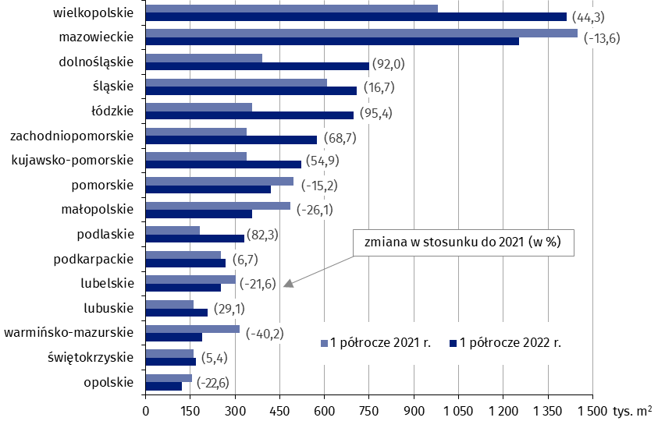
Powierzchnia użytkowa budynków niemieszkalnych oddanych do użytkowania w 1 półroczu 2022 r. według województw (tys. m2)
Województwo | 1 półrocze 2021 r. | 1 półrocze 2022 r. | Zmiana
wielkopolskie | 979,650 | 1,413,402 | (44.3)
mazowieckie | 1,448,519 | 1,251,977 | (-13.6)
dolnośląskie | 390,511 | 749,853 | (92.0)
śląskie | 607,746 | 709,350 | (16.7)
łódzkie | 357,513 | 698,449 | (95.4)
zachodniopomorskie | 340,065 | 573,654 | (68.7)
kujawsko-pomorskie | 337,949 | 523,490 | (54.9)
pomorskie | 496,555 | 420,838 | (-15.2)
małopolskie | 485,117 | 358,472 | (-26.1)
podlaskie | 181,548 | 331,021 | (82.3)
podkarpackie | 252,368 | 269,325 | (6.7)
lubelskie | 322,591 | 252,761 | (-21.6)
lubuskie | 161,143 | 208,102 | (29.1)
warmińsko-mazurskie | 315,960 | 189,080 | (-40.2)
świętokrzyskie | 161,138 | 169,900 | (5.4)
opolskie | 156,877 | 121,493 | (-22.6)

wykres 3
Powierzchnia użytkowa budynków biurowych oddanych do użytkowania w 1 półroczu 2022 r. według województw (tys. m2)
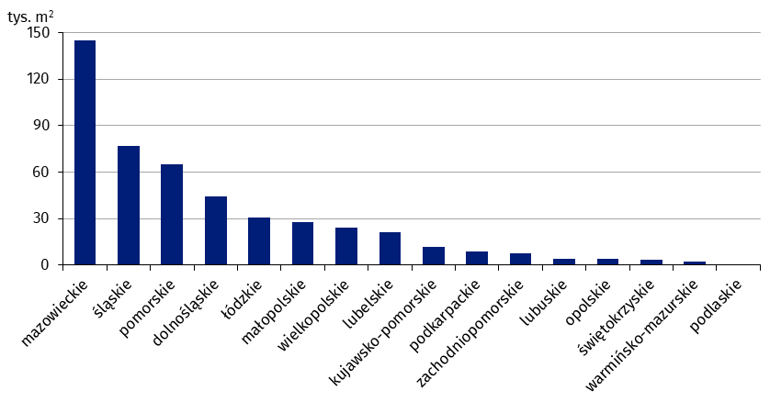
14 | mazowieckie | 144,883
24 | śląskie | 76,990
22 | pomorskie | 64,794
02 | dolnośląskie | 44,177
10 | łódzkie | 30,736
12 | małopolskie | 27,877
30 | wielkopolskie | 24,117
06 | lubelskie | 21,508
04 | kujawsko-pomorskie | 11,928
18 | podkarpackie | 8,587
32 | zachodniopomorskie | 7,770
08 | lubuskie | 4,137
16 | opolskie | 4,085
26 | świętokrzyskie | 3,670
28 | warmińsko-mazurskie | 2,229
20 | podlaskie | 82

wykres 4
Powierzchnia użytkowa budynków handlowo-usługowych oddanych do użytkowania w 1 półroczu 2022 r. według województw (tys. m2)

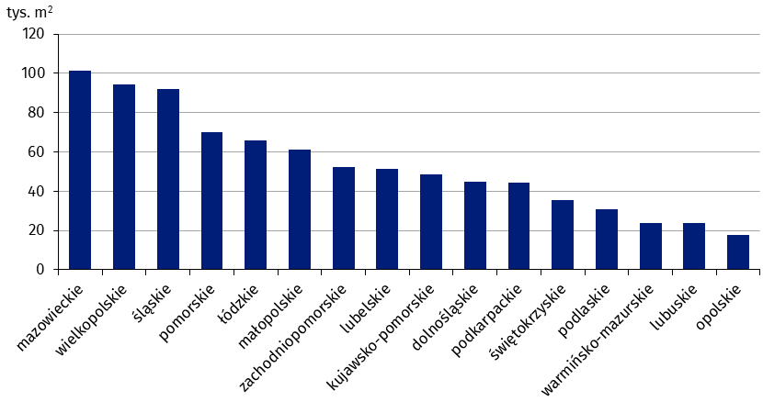
14 | mazowieckie | 101,350
30 | wielkopolskie | 94,534
24 | śląskie | 91,872
22 | pomorskie | 70,172
10 | łódzkie | 65,971
12 | małopolskie | 61,125
32 | zachodniopomorskie | 52,402
06 | lubelskie | 51,452
04 | kujawsko-pomorskie | 48,470
02 | dolnośląskie | 44,757
18 | podkarpackie | 44,508
26 | świętokrzyskie | 35,659
20 | podlaskie | 30,721
28 | warmińsko-mazurskie | 24,040
08 | lubuskie | 23,688
16 | opolskie | 17,668

wykres 5
Powierzchnia użytkowa budynków przemysłowych oddanych do użytkowania w 1 półroczu 2022 r. według województw (tys. m2)

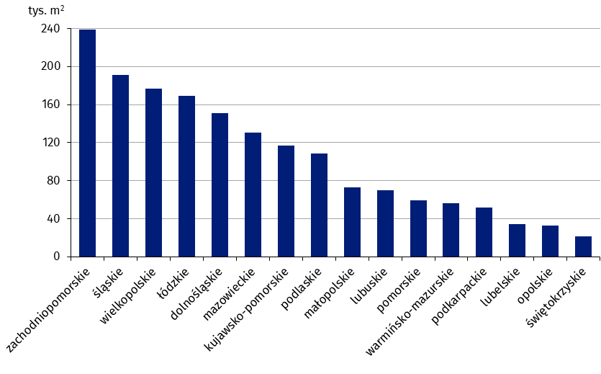
32 | zachodniopomorskie | 238,790
24 | śląskie | 191,484
30 | wielkopolskie | 176,584
10 | łódzkie | 169,310
02 | dolnośląskie | 150,579
14 | mazowieckie | 130,225
04 | kujawsko-pomorskie | 116,959
20 | podlaskie | 108,841
12 | małopolskie | 72,995
08 | lubuskie | 69,964
22 | pomorskie | 59,443
28 | warmińsko-mazurskie | 56,377
18 | podkarpackie | 51,491
06 | lubelskie | 33,884
16 | opolskie | 33,043
26 | świętokrzyskie | 21,322

wykres 6
Powierzchnia użytkowa budynków magazynowych oddanych do użytkowania w 1 półroczu 2022 r. według województw (tys. m2)
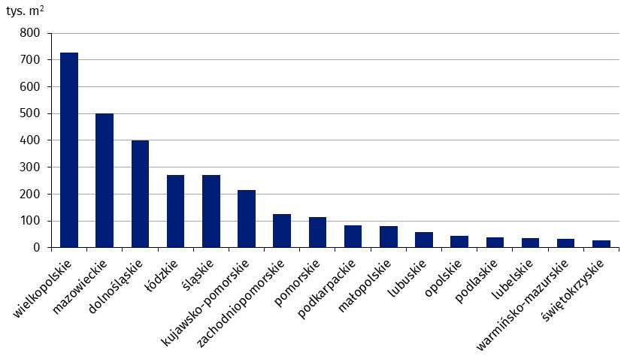
24 | wielkopolskie | 726,569
14 | mazowieckie | 499,995
02 | dolnośląskie | 398,938
30 | łódzkie | 270,795
10 | śląskie | 270,577
32 | kujawsko-pomorskie | 216,315
16 | zachodniopomorskie | 126,061
08 | pomorskie | 113,170
12 | podkarpackie | 82,583
22 | małopolskie | 81,540
26 | lubuskie | 57,724
18 | opolskie | 45,474
20 | podlaskie | 39,028
06 | lubelskie | 36,819
04 | warmińsko-mazurskie | 33,353
28 | świętokrzyskie | 27,387

wykres 7
Powierzchnia użytkowa budynków gospodarstw rolnych oddanych do użytkowania w 1 półroczu 2022 r. według województw (tys. m2)
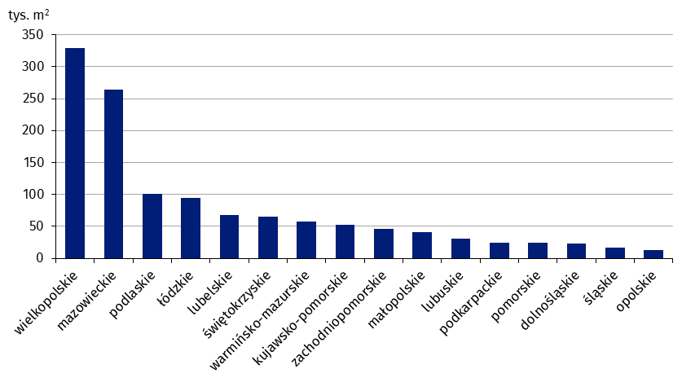
30 | wielkopolskie | 328,768
14 | mazowieckie | 263,723
20 | podlaskie | 100,613
10 | łódzkie | 95,096
06 | lubelskie | 68,197
26 | świętokrzyskie | 65,483
28 | warmińsko-mazurskie | 57,012
04 | kujawsko-pomorskie | 52,763
32 | zachodniopomorskie | 46,362
12 | małopolskie | 41,096
08 | lubuskie | 30,914
18 | podkarpackie | 24,232
22 | pomorskie | 24,205
02 | dolnośląskie | 22,650
24 | śląskie | 16,069
16 | opolskie | 12,660

wykres 8
Struktura powierzchni użytkowej nowych budynków niemieszkalnych, na których budowę wydano pozwolenia w 1 półroczu 2022 r.

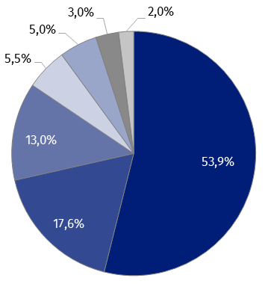
(PKOB 125) budynki przemysłowe i magazynowe | 53.9%
(PKOB 127) pozostałe budynki niemieszkalne | 17.6%
(PKOB 123) budynki handlowo-usługowe | 13.0%
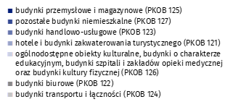
(PKOB 121) hotele i budynki zakwaterowania turystycznego | 5.5%
(PKOB 126) ogólnodostępne obiekty kulturalne, budynki o charakterze edukacyjnym, budynki szpitali i zakładów opieki medycznej oraz budynki kultury fizycznej | 5.0%
(PKOB 122) budynki biurowe | 3.0%
(PKOB 124) budynki transportu i łączności | 2.0%

wykres 9
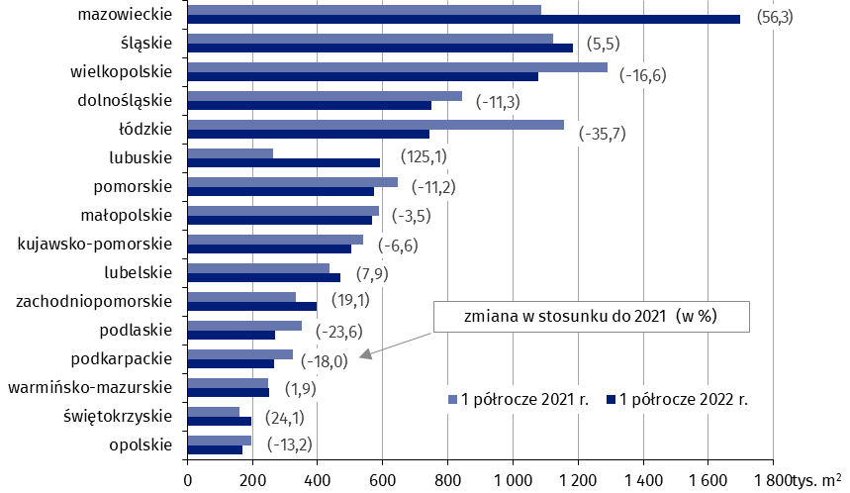
Powierzchnia użytkowa nowych budynków niemieszkalnych, na których budowę wydano pozwolenia w 1 półroczu 2022 r. według województw (tys. m2)
Województwo | 1 półrocze 2021 r. | 1 półrocze 2022 r. | Zmiana
mazowieckie | 1,087,020 | 1,699,176 | (56.3)
śląskie | 1,123,200 | 1,185,210 | (5.5)
wielkopolskie | 1,290,847 | 1,076,374 | (-16.6)
dolnośląskie | 844,812 | 749,681 | (-11.3)
łódzkie | 1,157,379 | 743,909 | (-35.7)
lubuskie | 262,171 | 590,209 | (125.1)
pomorskie | 644,741 | 572,489 | (-11.2)
małopolskie | 587,455 | 566,993 | (-3.5)
kujawsko-pomorskie | 538,356 | 503,038 | (-6.6)
lubelskie | 435,019 | 469,420 | (7.9)
zachodniopomorskie | 332,327 | 395,959 | (19.1)
podlaskie | 352,705 | 269,378 | (-23.6)
podkarpackie | 324,312 | 265,814 | (-18.0)
warmińsko-mazurskie | 246,921 | 251,567 | (1.9)
świętokrzyskie | 159,398 | 197,889 | (24.1)
opolskie | 195,294 | 169,436 | (-13.2)

